Plan1
 | RELATÓRIO ANUAL DE PEDIDOS DE ACESSO À INFORMAÇÃO E SOLICITANTES

Data de coleta: 02/01/2018
(*) Informações adicionais para o correto entendimento do relatório podem ser encontradas na última seção.

ÓRGÃOS MUNICIPAIS: TODOS

PERÍODO DE CONSULTA: JANEIRO DE 2017 À DEZEMBRO DE 2017

1- QUANTIDADE DE PEDIDOS DE ACESSO À INFORMAÇÃO

Quantidade de pedidos: |  | 326 |  |  | Média Mensal de pedidos: |  |  | 27.17

Solicitações mensais de pedidos de acesso á informação.

 | Mês |  |  | Quantidade |  | %
Jan | JANEIRO |  |  | 16 |  | 4.91%
Fev | FEVEREIRO |  |  | 33 |  | 10.12%
Mar | MARÇO |  |  | 49 |  | 15.03%
Abr | ABRIL |  |  | 27 |  | 8.28%
Mai | MAIO |  |  | 29 |  | 8.90%
Jun | JUNHO |  |  | 50 |  | 15.34%
Jul | JULHO |  |  | 14 |  | 4.29%
Ago | AGOSTO |  |  | 15 |  | 4.60%
Set | SETEMBRO |  |  | 29 |  | 8.90%
Out | OUTUBRO |  |  | 35 |  | 10.74%
Nov | NOVEMBRO |  |  | 19 |  | 5.83%
Dez | DEZEMBRO |  |  | 10 |  | 3.07%
 | Total |  |  | 326 |  | 100.00%

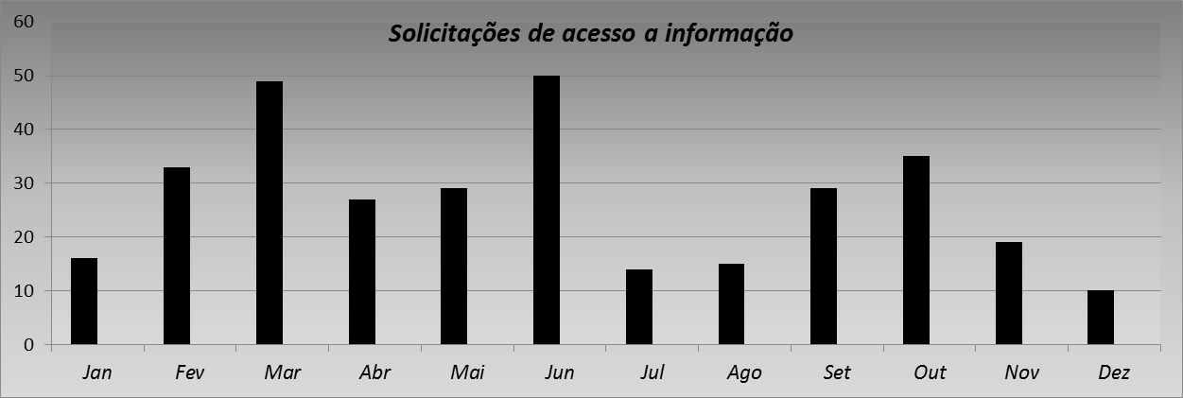

2- SITUAÇÃO E CARACTERÍSTICAS DOS PEDIDOS DE ACESSO À INFORMAÇÃO

Status do pedido
 | Status |  | Quant. | %
 | Respondidos |  | 321 | 98.47%
 | Em tramitação |  | 5 | 1.53%

Pedidos de acesso à informação por Secretaria/Autarquias

 | Secretaria / Autarquias |  |  |  |  |  | Quantidade | %
 | Administração e Modernização Administrativa |  |  |  |  |  | 34 | 10.43%
 | Assuntos Jurídicos e Cidadania |  |  |  |  |  | 0 | 0.00%
 | Chefia de Gabinete |  |  |  |  |  | 0 | 0.00%
 | Coordenadoria Governamental |  |  |  |  |  | 0 | 0.00%
 | Comunicação |  |  |  |  |  | 12 | 3.68%
 | Cultura |  |  |  |  |  | 5 | 1.53%
 | Desenvolvimento Social e Cidadania |  |  |  |  |  | 8 | 2.45%
 | Desenvolvimento Econômico, Trabalho e Turismo |  |  |  |  |  | 5 | 1.53%
 | Educação |  |  |  |  |  | 29 | 8.90%
 | Esportes e Lazer |  |  |  |  |  | 8 | 2.45%
 | Finanças |  |  |  |  |  | 33 | 10.12%
 | Gestão Ambiental |  |  |  |  |  | 3 | 0.92%
 | Governo |  |  |  |  |  | 4 | 1.23%
 | Habitação |  |  |  |  |  | 7 | 2.15%
 | Obras |  |  |  |  |  | 1 | 0.31%
 | Orçamento e Planejamento Participativo |  |  |  |  |  | 0 | 0.00%
 | Procuradoria Geral do Município |  |  |  |  |  | 2 | 0.61%
 | Planejamento Urbano e Ação Regional |  |  |  |  |  | 24 | 7.36%
 | Relações Internacionais |  |  |  |  |  | 0 | 0.00%
 | Saúde |  |  |  |  |  | 25 | 7.67%
 | Segurança Urbana |  |  |  |  |  | 1 | 0.31%
 | Serviços Urbanos |  |  |  |  |  | 30 | 9.20%
 | Transportes e Vias Públicas |  |  |  |  |  | 12 | 3.68%
 | *Divisão de Atendimento ao Cidadão |  |  |  |  |  | 80 | 24.54%
 | Coordenadoria de Ações Para a Juventude |  |  |  |  |  | 0 | 0.00%
 | Faculdade de Direito de São Bernardo do Campo |  |  |  |  |  | 3 | 0.92%
 | Rotativo São Bernardo |  |  |  |  |  | 0 | 0.00%
 | Empresa de Transportes Coletivos de São Bernardo do Campo |  |  |  |  |  | 0 | 0.00%
 | Instituto Municipal de Assistência à Saúde do Funcionalismo |  |  |  |  |  | 0 | 0.00%
 | Fundação Criança de São Bernardo do Campo |  |  |  |  |  | 0 | 0.00%
 | Instituto de Previdência do Município de SBC |  |  |  |  |  | 0 | 0.00%
 | Total |  |  |  |  |  | 326 | 100.00%
 | *Para situações em que não houve encaminhamentos às Secretarias/Autarquia. Classificadas como informação pertinente à Divisão de Atendimento Rede Fácil ou sugestões, reclamações e elogios.

3- RESPOSTAS AOS PEDIDOS DE ACESSO À INFORMAÇÃO

Tempo médio de resposta: |  |  | 16,7725856697819 dias

Prorrogações

 | Quantidade |  | % dos pedidos
 | 116 |  | 35.58%

Pedido por tipo de resposta

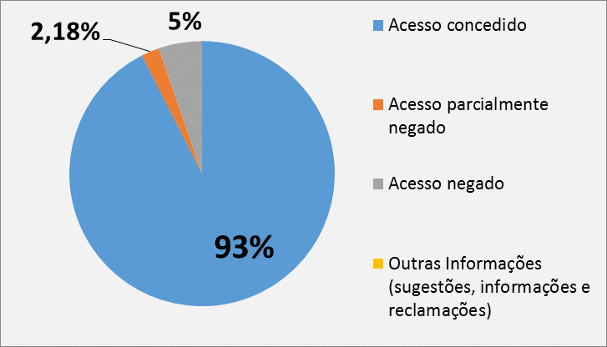
 | Tipo |  |  | Quant. | %
 | Acesso concedido |  |  | 297 | 92.52%
 | Acesso parcialmente negado |  |  | 7 | 2.18%
 | Acesso negado |  |  | 17 | 5.30%
 | Outras Informações (sugestões, informações e reclamações) |  |  | 0 | 0.00%
 | Total |  |  | 321 | 100.00%

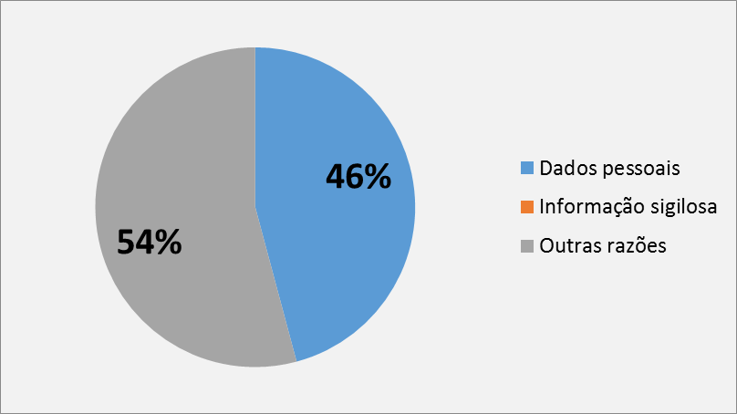
Motivos de negativa de respostas

 | Tipo |  | Quant. | %
 | Dados pessoais |  | 11 | 45.8%
 | Informação sigilosa |  | 0 | 0.0%
 | Outras razões |  | 13 | 54.2%
 | Total |  | 24 | 100.0%

4 – PERFIL DOS SOLICITANTES

Origem do pedido

 | Brasil |  |  |  | 326
 | Exterior |  |  |  | 0
 | Não informado |  |  |  | 0

SP | São Paulo |  |  |  | 312
 | Outros Estados |  |  |  | 14
 | Não informado |  |  |  | 0

São Bernardo do Campo | Cidade de São Bernardo do Campo |  |  |  | 237
 | Outras Cidades |  |  |  | 89
 | Não informado |  |  |  | 0

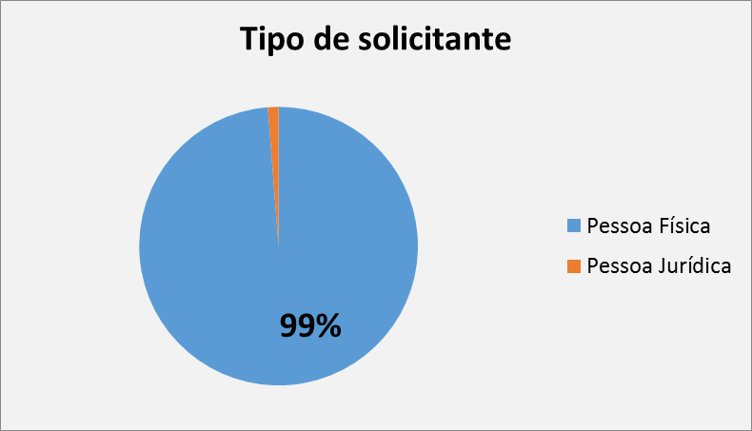
Tipo de solicitante

 | Solicitante |  | Quant. | %
f | Pessoa Física |  | 322 | 98.77%
 | Pessoa Jurídica |  | 4 | 1.23%

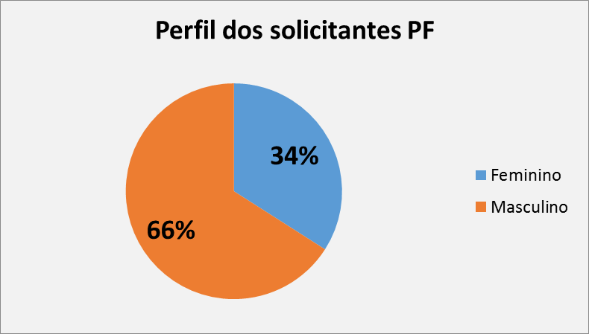
Perfil dos solicitantes - pessoa física

 | Gênero |  | Quant. | %
F | Feminino |  | 111 | 34.05%
 | Masculino |  | 215 | 65.95%

5- INFORMAÇÕES ADICIONAIS PARA O CORRETO ENTENDIMENTO DESTE RELATÓRIO

Este relatório está dividido em 5 (cinco) seções, conforme abaixo:

1) Quantidade de pedidos de acesso a informação:
Total de solicitações para o período, sua média mensal e sua evolução do intervalo temporal.

2) Situação e características dos pedidos de acesso a informação:
Status das solicitações (quantas já foram respondidas e quantas estão em tramitação – dentro e fora do prazo legal);
Número de pedidos encaminhados às Secretarias ou Autarquias.

3) Resposta aos pedidos de acesso a informação:
Tempo médio de resposta das demandas dos cidadãos;
Número de prorrogações de prazo.
Tipos de resposta realizados (p.ex. acesso concedido, acesso negado, outras informações, etc)
Motivos de negativa de resposta (dados pessoais, informações sigilosas e outras informações)
Número de pedido de recursos.

4) Perfil dos Solicitantes
Dados gerais sobre o tipo de demandante (pessoas físicas e jurídicas) , perfil (masculino e feminino) e sua localização (por país, estado e cidade).

5) Informações adicionais para o correto entendimento do relatório

